Sheet1
 |  |  | L-Titrator 2021.11.26 2차 회로 디자인 리뷰 수정 및 개선 사항 |  |  |  | 작성자 : 최기용책임 | 작성일 : 2021.11.30
 |  | MAIN BOARD Rev0.1_20211126
No. | Page | Part | 변경점 | 변경전 | 변경후 | 변경 이유 | 진행사항 | 비고
1 | Page5 | Power/Parallel | 5V 출력 | 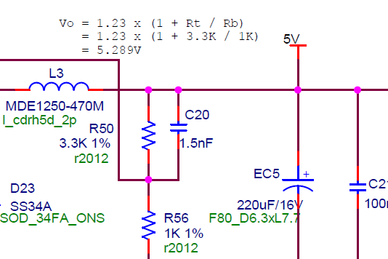 | 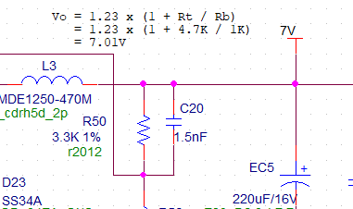 | 최소 전압드롭이 발생하는 소자로 변경하여 기존 5V사용을 5.289V로 적용하고 LDO를 추가하여 A5V를 신규 설계하고자 하였으나, TLV1117-50CDCY LDO 전압드랍 1.3V@800mA 로써 적용할 수 없음. | 수정완료 | 21.11.29
2 |  |  | D5V 출력 | NONE |  | 기존 5.289V를 사용하고자 하였으나, 전압드랍이 생기므로 12V→ 5V DCtoDC를 12V→ 7V로 수정 하고 LDO 추가하여 A5V와 D5V 전압을 분리. | 수정완료 | 21.11.29
3 |  |  | PARALLEL IN/OUT SLAVE 측 도식화 | 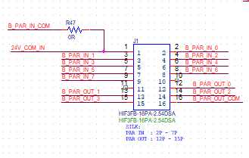 | 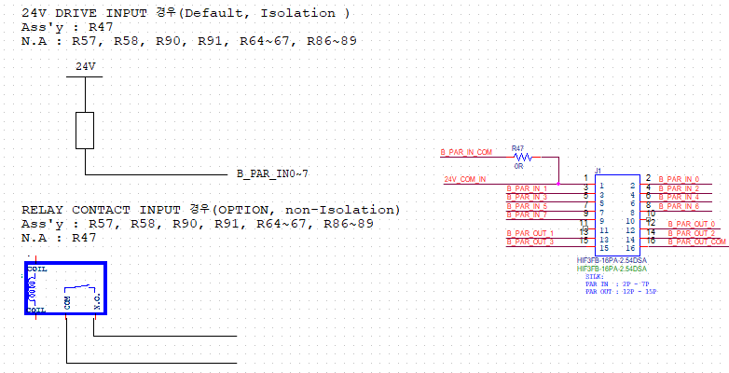 | 상대물에 대한 출력을 도식화 함으로써, 입력에 대한 회로 이해도 높임 | 수정완료 | 21.11.29
 |  |  | 부품 변경(쇼트키다이오드) | SS34FA ( SOD-123FL ) | SS34-HF (DO-214AC(SMA)) | 부품 수급 고려 | 수정완료 | 21.11.29
4 |  |  | RELAY CONTACT INPUT | PAGE5 | PAGE10 | 회로 부가 설명을 위한 페이지 추가 및 이동 | 수정완료 | 21.11.26
5 | Page6 | TEMP/SENSOR ERR/24VOUT/BLDC | NET 수정 |  |  | U21.3 PIN GND 바로 연결 | 수정완료 | 21.11.26
 |  |  | 시정수 수정 |  |  | 노이즈 문제로 시정수 수정 | 수정완료 | 21.11.30
6 |  |  | TC 레퍼런스 전압 |  |  | INA827 REF핀의 입력 임피던스가 낮아야 하므로 레퍼런스 전압 입력에 전압팔로워를 추가. | 수정완료 | 21.11.29
7 | Page9 | INTERFACE | 전원 3.3V 커넥터 핀 추가 |  |  | 전원 보강 목적 | 수정완료 | 21.11.29
8 |  |  | PORT NAME | 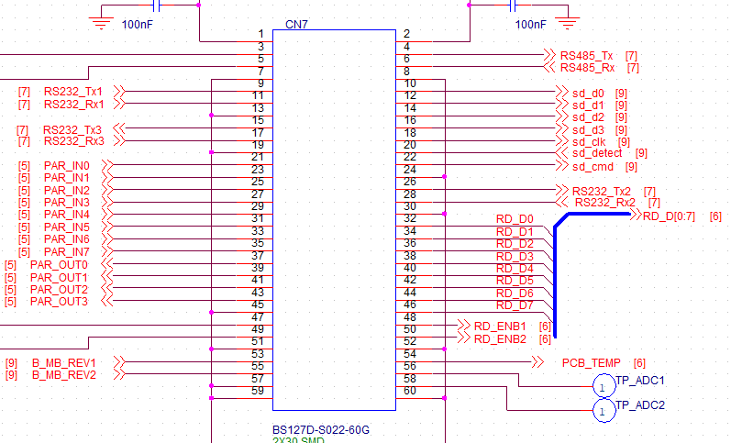 | 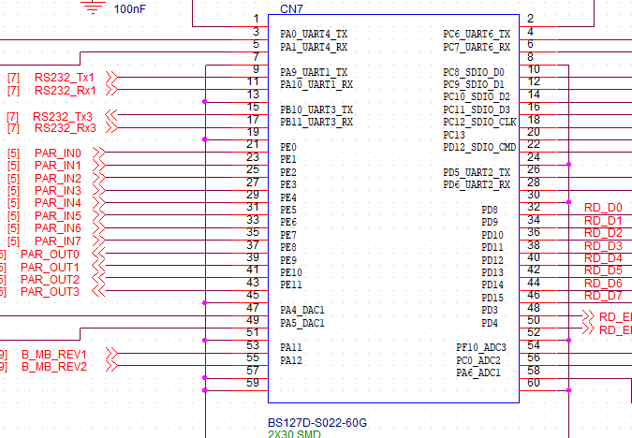 | NET NAME과 PORT NAME 매칭 작업 커넥터 심볼 내부에 PORT NAME 추가 | 수정완료 | 21.11.29
9 | Page10 | RELAY CONTACT IN/OUT | RELAY CONTACT INPUT SLAVE 측 도식화 | 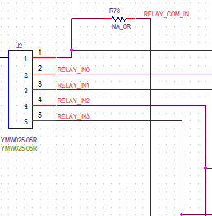 |  | 회로 이해도 높임 | 수정완료 | 21.11.29

 |  | RELAY BOARD Rev0.1 20211126
No. | Page | Part | 변경점 | 변경전 | 변경후 | 변경 이유 | 진행사항 | 비고
1 | page3 | Relay | OUTPUT 커넥터 이동 | RELAY BOARD 위치 | MAIN BOARD 이동 |  | 수정완료
2 |  |  | NET 이동 |  |  | OUTPUT 커넥터 이동으로 인한 OUTPUT 신호 INPUT 커넥터로 이동 | 수정완료 | 21.11.26
3 |  |  | 12V 전원보강 캡 추가 E-CAP 10uF x 2 |  |  | 전원보강 목적 | 수정완료 | 21.11.26
4 |  |  | Library 변경 |  |  | 핀번호 일반 IC 핀맵 스타일로 변경, 16-DIP type 핀 배열 | 수정완료 | 21.11.26

 |  | MCU MODULE Rev0.1 20211126
No. | Page | Part | 변경점 | 변경전 | 변경후 | 변경 이유 | 진행사항 | 비고
1 | 공통 | OFFPAGE_NET | net name 변경 | PF10_ADC3_IN8 | PF10_ADC3 | Net Name 길고, ADC 포트 고정사용 | 수정완료 | 21.11.26
2 |  |  |  | PC0_ADC123_IN10 | PC0_ADC2
3 |  |  |  | PA6_ADC12_IN6 | PA6_ADC1
4 |  |  |  | PA1_UART4_RX_MII_RX_CLK | PA1_U4R_MII_RCLK
5 |  |  |  | PA0_UART4_TX_MII_CRS | PA0_U4T_MII_CRS
6 | page3 | MCU | Header pin J1(TEMP0~TEMP9) |  |  | 삭제하고자 하였으나, GPIO(4), I2C3(2) , 전원 3.3V(2), GND(2) 으로 변경 할당 | 수정완료 | 21.12.01
8 | page4 | ethernet/interface | 전원보강(4포인트) |  |  | GND에 비해 전원(3.3V) 입력핀수 적음. 총 4핀 추가 | 수정완료 | 21.11.26

